Invul instructie
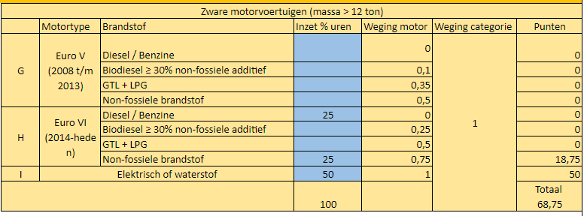
Invulinstructie vernieuwd emissiereductieformulier

U vult dit formulier in op basis van uw eigen calculatie.
Per categorie voertuigen en machines kijkt u hoe veel uren u heeft begroot.
Vervolgens kijkt u per categorie welk percentage van de machines/voertuigen op welke brandstof draait.
Dit percentage vult u per categorie in de blauwe kolom in.
Het totaal van deze percentages moet op 100% uitkomen, overeenkomend met uw begroting.
Het vakje onderaan de kolom 'inzet % uren' kleurt dan geel voor voertuigen en groen voor bouwmachines .

Het formulier rekent automatisch uit hoeveel punten u per categorie scoort.
Dit is gebaseerd op uw ingevulde percentages en de weging van de categorie welke door Opdrachtgever wordt vastgesteld.
Onderaan het formulier in het gele vakje staat vervolgens uw totaalscore.

Voorbeeld;
In de categorie Zware motorvoertuigen (alle voertuigen met een massa van meer dan 12 ton) heeft u voor het hele werk 120 uren begroot.
60 uren daarvan vult u in met elektrische vrachtwagens. 30 uren vult u in met een vrachtwagen met EuroVI motor die op HVO100 rijdt en 30 uren met een vrachtwagen met EuroVI motor die op reguliere diesel rijdt.
De categorie komt er dan als volgt uit te zien;

